界面&功能
界面相关 |  |  |  |  | 功能规则
 | 功能入口
 | 1.登录界面正常输入账号密码并选服后进入
 | 2.游戏中设置界面点击返回创角后进入

3
 | 创角主界面
2
1

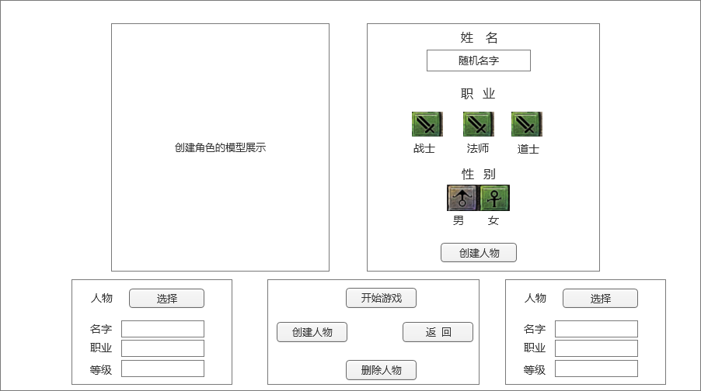

 |  | 1 | 创角主界面 |  | 1 | 登录账号，打开此界面。
 |  |  | ▶ | 包含框体。 |  | ▶ | 如果是没有角色的账号，默认创建角色界面
 |  | 2 | 角色立绘或模型 |  |  | ▶ | 如果是有角色的账号，默认选中上一次登录的角色
 |  | 3 | 角色信息框 |  |  | ▶ | 每个账号，最多只能创建2个角色
 |  |  | 和角色模型框要大小一致，不是创角的时候也是显示角色模型 |  | 2 | 角色立绘或模型
 |  |  | 角色姓名和输入框 |  |  |  | 左右2个框分别显示2个角色的模型
 |  |  | 职业和职业图标，需要有选中效果 |  |  |  | 如果没有角色时，显示为空
 |  |  | 性别和性别图标，需要有选中效果 |  |  |  | 如果是创建角色时，一个框显示创角模型，另一框显示角色信息窗口。
 |  |  | 创建人物按钮 |  | 3 | 角色信息框
 |  | 4 | 已有角色信息 |  |  | ▶ | 和角色模型框要大小一致，不是创角的时候也是显示角色模型
 |  |  | 角色的名字信息 |  |  | ▶ | 角色姓名和输入框
 |  |  | 角色的职业信息 |  |  |  | 输入文字需要检验屏蔽字库
 |  |  | 角色的等级信息 |  |  |  | 角色名字字数不能超过X个字
 |  |  | 选择按钮：选择后上面的角色展示框显示选择的人物模型 |  |  |  | 角色名字不能重复
 |  |  |  |  |  | ▶ | 职业和职业图标，需要有选中效果
 |  | 5 | 设置栏 |  |  |  | 职业分为战士、法师、道士
 |  |  | 开始游戏 |  |  |  | 职业不同，默认的角色模型不行，玩家点击不同职业，角色模型要跟着变化
 |  |  | 创建人物 |  |  |  | 默认选择第一个职业
 |  |  | 删除人物 |  |  |  | 玩家选择的职业要临时记录，在玩家选择性别时职业不能变动，除非玩家手动更换职业
 |  |  | 返回 |  |  | ▶ | 性别和性别图标，需要有选中效果
 |  |  |  |  |  |  | 性别分为男、女
 |  |  |  |  |  |  | 性别不同，角色模型不行，玩家点击不同性别，角色模型要跟着变化
 |  |  |  |  |  |  | 默认选择第一个性别
4
 |  |  |  |  |  |  | 玩家选择的性别要临时记录，在玩家选择职业时性别不能变动，除非玩家手动更换性别
5
 |  |  |  |  |  | ▶ | 创建人物按钮
 |  |  |  |  |  |  | 点击创建人物按钮时，需要检测输入的名字是否有效
 |  |  |  |  |  |  | 如果名字有效，则创建人物成功，且进入游戏
 |  |  |  |  |  |  | 如果名字无效，则创建人物失败，继续停留在此界面，并提示对应文本
 | 无标准界面 |  |  |  | 4 | 已有角色信息
 |  |  |  |  |  | ▶ | 角色的名字信息
 |  |  |  |  |  | ▶ | 角色的职业信息
 |  |  |  |  |  | ▶ | 角色的等级信息
 |  |  |  |  |  |  | 显示角色的转生等级和等级信息
 |  |  |  |  |  | ▶ | 选择按钮：
 |  |  |  |  |  |  | 选择后上面的角色展示框显示选择的人物模型
 |  |  |  |  |  |  | 角色模型需要有选中效果
 |  |  |  |  |  | ▶ | 角色信息界面左右各1个，显示2个角色的信息，如果没有角色信息，则显示为空
 |  |  |  |  | 5 | 设置栏
 |  |  |  |  |  | ▶ | 开始游戏
 |  |  |  |  |  |  | 如果没有角色，点击开始游戏按钮返回提示“请先创建人物。”
 |  |  |  |  |  |  | 有角色，则默认选中上一次登录的角色，点击开始游戏按钮则以选中的角色进入游戏
 |  |  |  |  |  |  | 如果玩家在创建角色，点击开始游戏也是和创建人物按钮同样效果。
 |  |  |  |  |  | ▶ | 创建人物
 |  |  |  |  |  |  | 如果玩家角色没满，点击创建人物按钮则变成创建角色界面。
 |  |  |  |  |  |  | 如果是第一个角色，则左边角色模型，右边显示角色创建信息；如果是第二个角色，则右边显示角色模型，左边显示角色创建信息。
 |  |  |  |  |  |  | 如果玩家角色已满，提示“每个账号只能创建2个人物。”
 |  |  |  |  |  | ▶ | 删除人物
 |  |  |  |  |  |  | 点击删除人物，则删除选中的角色，需要弹出二次确认框提示“是否要删除您的战士XXX人物？”
 |  |  |  |  |  |  | 如果没有选中人物，则删除按钮是灰色不可点击状态
 |  |  |  |  |  | ▶ | 返回
 |  |  |  |  |  |  | 点击返回按钮，则返回到登录界面。

参考界面
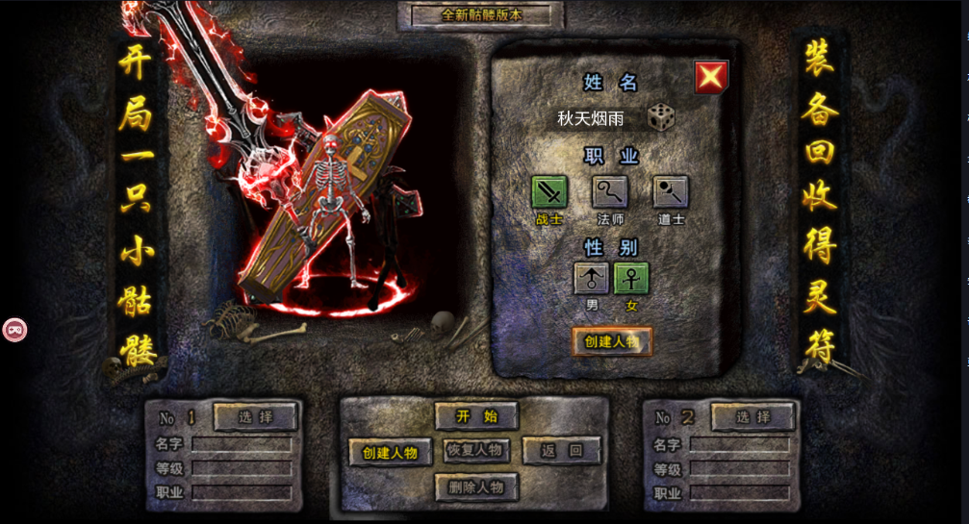
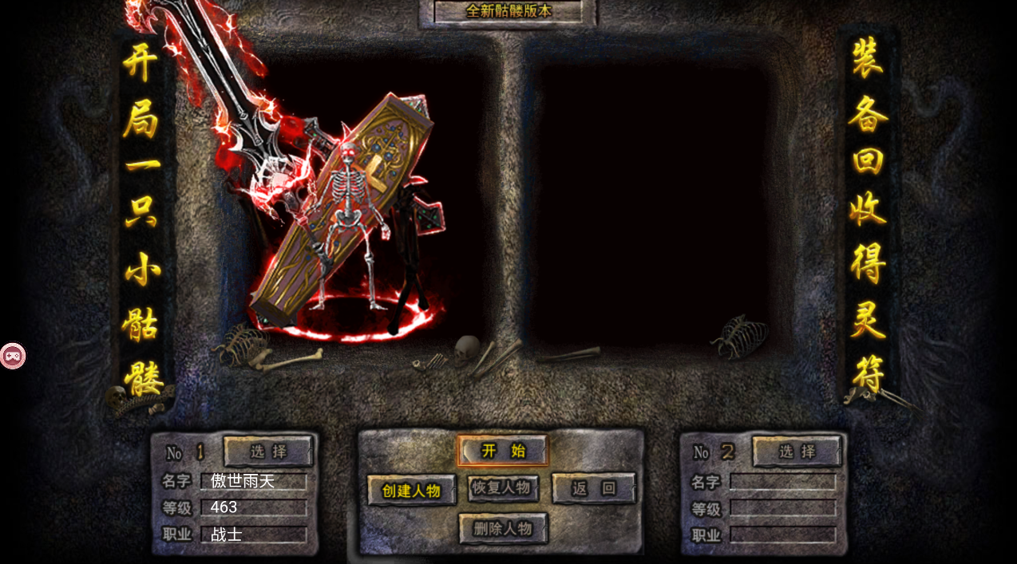
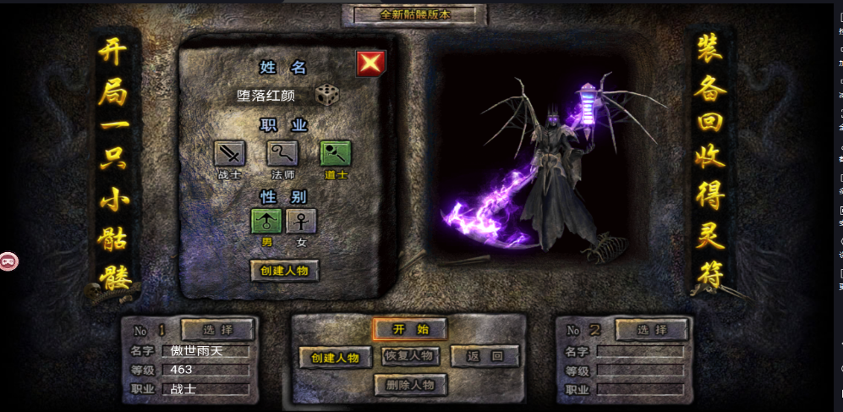
参考图

 | 创建角色主界面-无双霸业

